SOMMAIRE
TYPOLOGIE DU SURENDETTEMENT DES MÉNAGES
2025

RÉGION CENTRE-VAL DE LOIRE

CARTES ET DONNÉES RÉGIONALES ET DÉPARTEMENTALES |  |  | [Titres cliquables ò pour accès aux onglets du classeur]
¾ | RAPPEL DES DONNÉES FRANCE | } | Données France

¾ | CARTOGRAPHIE RÉGIONALE ET DÉPARTEMENTALE | } | Indicateurs de surendettement

¾ | TABLEAUX RÉGIONAUX ET DÉPARTEMENTAUX | } | Caractéristiques des ménages surendettés
 |  | } | Ménages surendettés et effacements de dettes

DONNÉES RÉGIONALES ET DÉPARTEMENTALES DÉTAILLÉES
SUR LES CARACTÉRISTIQUES DE L’ENDETTEMENT
¾ | DETTES PAR TYPE | } | CENTRE-VAL DE LOIRE
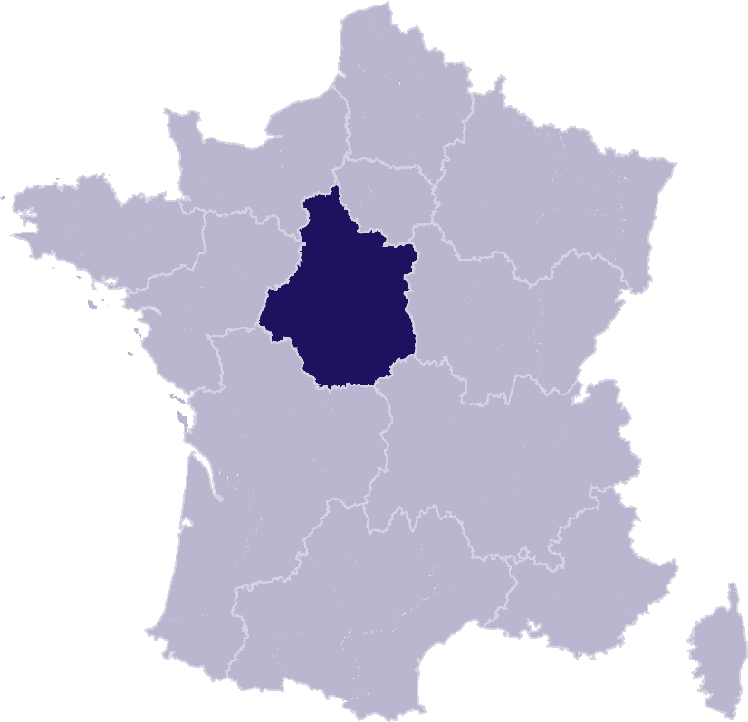
 |  | } | Cher
 |  | } | Eure-et-Loir
 |  | } | Indre
 |  | } | Indre-et-Loire
 |  | } | Loir-et-Cher
 |  | } | Loiret
¾ | COMPARAISON DE L’ENDETTEMENT
 | AU NIVEAU DÉPARTEMENTAL | } | Comparaison

RAPPEL-FRANCE

RAPPEL DES DONNÉES FRANCE
 | Ë Retour sommaire

148 013 dépôts de dossiers de surendettement
171 264 personnes surendettées a)
267 dépôts de dossiers pour 100 000 habitants b)
17 951 € d’endettement médian, hors immobilier, des ménages surendettés c)
62,4 % des ménages surendettés sont sous le seuil de pauvreté d)
26,1 % des surendettés se déclarent au chômage e)
23,6 % de l'encours total de dettes effacé f)

Note : Renvois communs avec l'onglet « Indicateurs-régions-dépts », auquel se reporter. | Haut de page ~

INDICATEURS-RÉGION-DÉPTS
 | RÉGION CENTRE-VAL DE LOIRE
 |  |  |  |  |  | Ë Retour sommaire
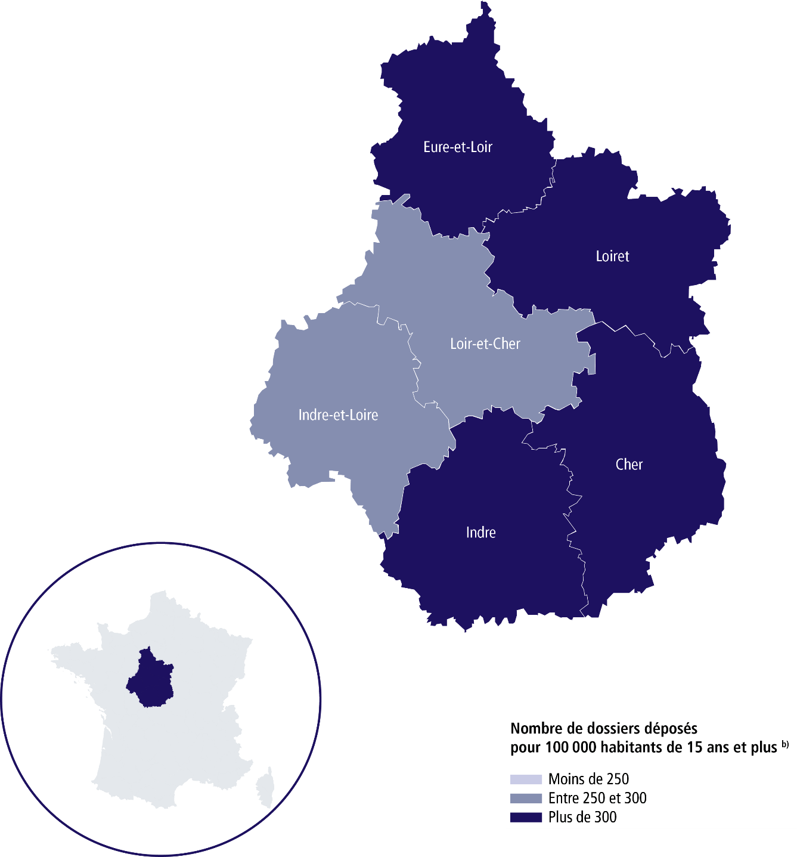

 | SURENDETTEMENT – DONNÉES 2025

 | 6 618 dépôts de dossiers de surendettement
 | 7 676 personnes surendettées a)
 | 307 dépôts de dossiers pour 100 000 habitants b)
 | 17 718 € d'endettement médian, hors immobilier, des ménages surendettés c)
 | 62,9 % des ménages surendettés sont sous le seuil de pauvreté d)
 | 28,6 % des surendettés se déclarent au chômage e)
 | 19,6 % de l'encours total de dettes effacé f)

 |  | CHER |  |  | INDRE-ET-LOIRE

 | 889 dépôts de dossiers de surendettement |  |  | 1 308 dépôts de dossiers de surendettement
 | 1 020 personnes surendettées a) |  |  | 1 466 personnes surendettées a)
 | 355 dépôts de dossiers pour 100 000 habitants b) |  |  | 250 dépôts de dossiers pour 100 000 habitants b)
 | 15 617 € d'endettement médian, hors immobilier, des ménages surendettés c) |  |  | 16 889 € d'endettement médian, hors immobilier, des ménages surendettés c)
 | 63,5 % des ménages surendettés sont sous le seuil de pauvreté d) |  |  | 63,1 % des ménages surendettés sont sous le seuil de pauvreté d)
 | 26,8 % des surendettés se déclarent au chômage e) |  |  | 31,7 % des surendettés se déclarent au chômage e)
 | 18,2 % de l'encours total de dettes effacé f) |  |  | 23,9 % de l'encours total de dettes effacé f)

 |  | EURE-ET-LOIR |  |  | LOIR-ET-CHER

 | 1 260 dépôts de dossiers de surendettement |  |  | 767 dépôts de dossiers de surendettement
 | 1 465 personnes surendettées a) |  |  | 926 personnes surendettées a)
 | 355 dépôts de dossiers pour 100 000 habitants b) |  |  | 278 dépôts de dossiers pour 100 000 habitants b)
 | 18 783 € d'endettement médian, hors immobilier, des ménages surendettés c) |  |  | 18 955 € d'endettement médian, hors immobilier, des ménages surendettés c)
 | 61,9 % des ménages surendettés sont sous le seuil de pauvreté d) |  |  | 64,1 % des ménages surendettés sont sous le seuil de pauvreté d)
 | 26,9 % des surendettés se déclarent au chômage e) |  |  | 25,6 % des surendettés se déclarent au chômage e)
 | 17,8 % de l'encours total de dettes effacé f) |  |  | 19,2 % de l'encours total de dettes effacé f)

 |  | INDRE |  |  | LOIRET

 | 589 dépôts de dossiers de surendettement |  |  | 1 805 dépôts de dossiers de surendettement
 | 694 personnes surendettées a) |  |  | 2 105 personnes surendettées a)
 | 322 dépôts de dossiers pour 100 000 habitants b) |  |  | 317 dépôts de dossiers pour 100 000 habitants b)
 | 15 630 € d'endettement médian, hors immobilier, des ménages surendettés c) |  |  | 18 787 € d'endettement médian, hors immobilier, des ménages surendettés c)
 | 64,6 % des ménages surendettés sont sous le seuil de pauvreté d) |  |  | 62,2 % des ménages surendettés sont sous le seuil de pauvreté d)
 | 25,3 % des surendettés se déclarent au chômage e) |  |  | 30,5 % des surendettés se déclarent au chômage e)
 | 16,2 % de l'encours total de dettes effacé f) |  |  | 19,6 % de l'encours total de dettes effacé f) |  | Haut de page ~

Renvois

a) | Personnes surendettées : nombre de personnes surendettées |  | e) | Taux de chômage des surendettés : pourcentage de personnes
 | (débiteurs et codébiteurs) dont le dossier a été déposé en 2025 |  |  | surendettées (débiteurs, codébiteurs, conjoints et personnes à charge)
 |  |  |  | dont le dossier a été traité en 2025 et qui se déclarent au chômage
b) | Dépôts de dossiers de surendettement pour 100 000 habitants : |  |  | (tel que mesuré par l’Insee selon la définition du Bureau international
 | ratio rapportant le nombre de dossiers déposés en 2025 |  |  | du travail [BIT] ; données provisoires au deuxième trimestre 2025).
 | à la population résidente du territoire âgée de 15 ans et plus
 | au 1er janvier 2025. |  | f) | Part de l'encours total de dettes effacée dans les dossiers clos,
 |  |  |  | hors dossiers clos avant examen de recevabilité ainsi qu'après décision
c) | L’endettement médian, hors immobilier, |  |  | ou jugement d'irrecevabilité, et qui ont bénéficié de mesures imposées
 | des ménages surendettés comprend les dettes de logement. |  |  | à la suite d'un rétablissement personnel ou de mesures avec effacement
 |  |  |  | partiel des dettes.
d) | Taux de pauvreté des ménages surendettés : proportion de
 | personnes surendettées (débiteurs, codébiteurs, conjoints et personnes
 | à charge) vivant dans un ménage dont le dossier a été traité en 2025
 | et dont le niveau de vie est inférieur au seuil de pauvreté
 | de l’année 2023 calculé par l’Insee. |  |  | Sources : Banque de France et Insee.

